审批结果信息(approval_result_info)
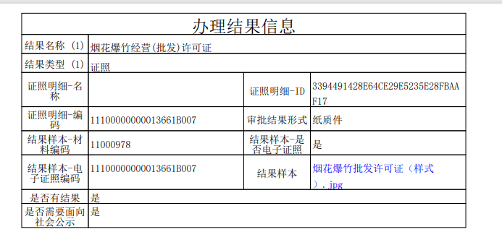
序号 | 字段英文名 | 字段中文名 | 类型 | 是否必填 | 备注说明 | 示例 | 参考出处
1 | rowguid | 主键 | varchar(50) | 是 | 数据唯一标识，使用UUID作为数据唯一标识
2 | result_name | 结果名称 | varchar(200) | 否 |  | 烟花爆竹经营（批发）许可证 | 西安
3 | result_type | 结果类型 | varchar(30) | 否 | 见代码字典“审批结果类型” | 证照 | 西安
4 | zjmx_name | 证照明细-名称 | varchar(30) | 否 |  |  | 西安
5 | zjmxid | 证照明细-ID | varchar(100) | 否 |  | 3394491428E64CE29E5235E28FBAA | 西安
6 | zjmx_code | 证照明细-编码 | varchar(50) | 否 |  | 11100000000013661B007 | 西安
7 | result_dec | 审批结果形式 | varchar(30) | 否 | 批文、决定书、证照、电子文书 | 纸质件 | 西安
8 | material_code | 材料编码 | varchar(50) | 是 | 结果样本-材料编码 | 11000978 | 西安
9 | is_result_cert | 是否电子证照 | varchar(2) | 否 | 结果样本-是否电子证照，见代码字典“是否” | 是 | 西安
10 | cert_code | 电子证照编码 | varchar(50) | 否 | 结果样本-电子证照编码 | 11100000000013661B007 | 西安
11 | cert_name | 电子证照名称 | varchar(50) | 否 |  |  | 江苏
12 | result_guid | 结果样本 | varchar(500) | 否 | 审批结果样本下载链接 |  | 西安
13 | is_result | 是否有结果 | varchar(2) | 否 | 见代码字典“是否” | 是 | 西安
14 | is_open | 是否需要面向社会公示 | varchar(2) | 否 | 见代码字典“是否” | 是 | 西安
15 | open_area | 公示范围 | varchar(500) | 否 |  | 全国范围 | 西安
16 | ordernum | 排序号 | int | 是 | 倒序排列
17 | create_date | 创建日期 | date | 是
18 | state | 状态 | char(1) | 否 | 状态：A-有效 X-无效
19 | update_date | 更新时间 | date | 否

法律法规信息(law_info)
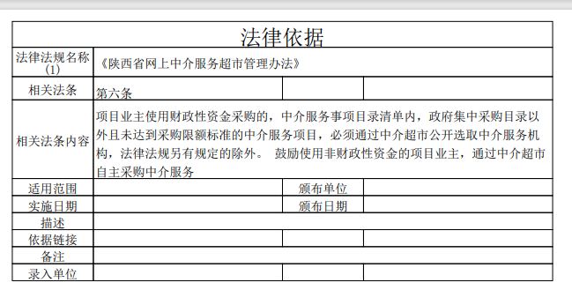
序号 | 字段英文名 | 字段中文名 | 类型 | 是否必填 | 备注说明 | 示例 | 参考出处
1 | rowguid | 主键 | varchar(50) | 是 | 数据唯一标识，uuid
2 | wikiname | 法律法规名称 | varchar(500) | 否 |  | 《陕西省网上中介服务超市管理办法》 | 西安
3 | law_content_tk | 相关法条 | varchar(50) | 否 |  | 第六条 | 西安
4 | law_content_xx | 相关法条内容 | blob | 否 |  | 项目业主使用财政性资金采购的，中介服务事项目录清单内...... | 西安
5 | applicable_scope | 适用范围 | varchar(500) | 否 |  | 适用于×××（区域范围，例如：上海市、上海市宝山区）×××（事项名称/业务情形）的申请和办理 | 西安
6 | execute_date | 实施日期 | date | 否 |  |  | 西安
7 | issue_date | 颁布日期 | date | 否 |  |  | 西安
8 | issue_unit | 颁布单位 | varchar(50) | 否 |  |  | 西安
9 | description | 描述 | varchar(500) | 否 |  |  | 西安
10 | quoteurl | 依据链接 | varchar(200) | 否 | 引用出处原文链接 |  | 西安
11 | remark | 备注 | varchar(500) | 否 |  |  | 西安
12 | create_org | 录入单位 | varchar(50) | 否 |  |  | 西安
13 | create_date | 创建日期 | date | 是
14 | state | 状态 | char(1) | 否 | 状态：A-有效 X-无效
15 | update_date | 更新时间 | date | 否

